Torneamento
Ferramentas disponíveis para Torneamento Romi T240
Tipo | Suporte |  | Insertos Compatíveis |  | Raio de ponta [mm] | Formato | Materiais Usináveis
Torneamento Externo Faceamento |  | SCLCR 2020 K12 |  | CCMT120408-PM WPP20S | 0.8 | Tipo C Rômbico 80° | P++

 |  |  |  | Catálogo |  |  | K+

 |  | Catálogo |  | CCGT 120408-PM2 | 0.8 | Tipo C Rômbico 80° | N++

 |  |  |  | Catálogo |  |  | S+

Torneamento Externo Faceamento |  | SVJBR2020K16 |  | VCMT160404-FP4 WPP20S | 0.4 | Tipo V Rômbico 35º | P++

 |  |  |  | Catálogo |  |  | K+

 |  | Catálogo |  | VCGT160404-PM2 WK1 | 0.4 | Tipo V Rômbico 35º | N++

 |  |  |  | Catálogo |  |  | S+

Torneamento Externo Faceamento Chanframento | 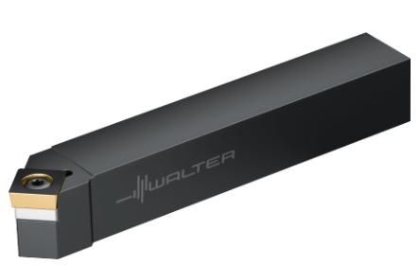 | SSDCL2020K12 |  | SCMT120408-MM4 WMP20S | 0.8 | Tipo S Quadrado 90º | P++

 |  |  |  |  |  |  | M++
 |  |  |  | Catálogo
 |  |  |  |  |  |  | S+

 |  | Catálogo |  | SCGT120408-MN2 WNN 10 | 0.8 | Tipo S Quadrado 90º | P+
 |  |  |  |  |  |  | M+
 |  |  |  |  |  |  | K+
 |  |  |  | Catálogo |  |  | N++
 |  |  |  |  |  |  | S+
 |  |  |  |  |  |  | O+
Bedame | 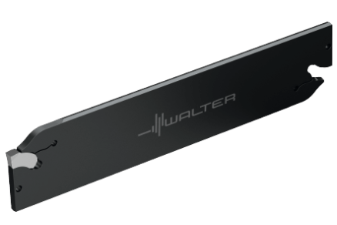 | G2042.26N-3T38SX |  | SX-3E300N02-CF6 WSM33S | 0.2 | Tipo N Neutro Largura de 3mm | P++

 |  |  |  |  |  |  | M++
 |  |  |  | Catálogo
 |  |  |  |  |  |  | S++

 |  | Catálogo |  | SX-3E300N02-CK8 WK1 | 0.2 | Tipo N Neutro Largura de 3mm | N++

 |  |  |  | Catálogo |  |  | S+

Furação
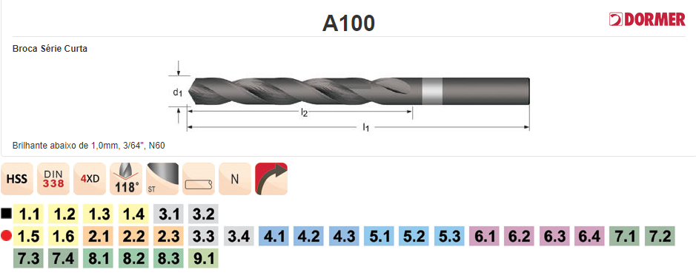
Brocas de Aço Rápido (HSS) A100

DIÂMETROS (mm) | CÓDIGO (DORMER) | COMPRIMENTO l2 (mm) | COMPRIMENTO l1 (mm)

1.00 | A1001.0 | 12 | 34
1.50 | A1001.5 | 18 | 40
2.00 | A1002.0 | 24 | 49
2.50 | A1002.5 | 30 | 57
2.80 | A1002.8 | 33 | 61
3.00 | A1003.0 | 33 | 61
3.20 | A1003.2 | 36 | 65
3.30 | A1003.3 | 36 | 65
3.50 | A1003.5 | 39 | 70
3.80 | A1003.8 | 43 | 75
4.00 | A1004.0 | 43 | 75
4.20 | A1004.2 | 43 | 75
4.50 | A1004.5 | 47 | 80
5.00 | A1005.0 | 52 | 86
5.50 | A1005.5 | 57 | 93
5.80 | A1005.8 | 57 | 93
6.00 | A1006.0 | 57 | 93
6.50 | A1006.5 | 63 | 101
6.80 | A1006.8 | 69 | 109
7.00 | A1007.0 | 69 | 109
7.50 | A1007.5 | 69 | 109
7.80 | A1007.8 | 75 | 117
8.00 | A1008.0 | 75 | 117
8.50 | A1008.5 | 75 | 117
9.00 | A1009.0 | 81 | 125
9.80 | A1009.8 | 87 | 133
10.00 | A10010.0 | 87 | 133
10.30 | A10010.3 | 87 | 133
10.50 | A10010.5 | 87 | 113
11.00 | A10011.0 | 94 | 142
11.50 | A10011.5 | 94 | 142
11.80 | A10011.8 | 101 | 151
12.00 | A10012.0 | 101 | 151
12.50 | A10012.5 | 101 | 151
13.00 | A10013.0 | 101 | 151
13.80 | A10013.8 | 108 | 160
15.75 | A10015.75 | 120 | 178
19.84 | A103/4 | 140 | 205
22.00 | A10022.0 | 140 | 215
25.00 | A10025.0 | 150 | 225

Furos de Centro
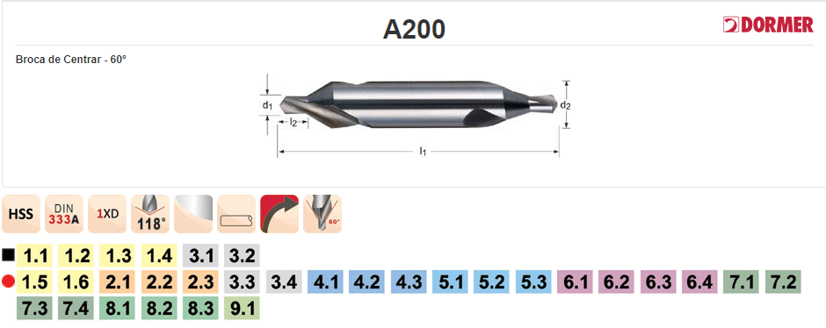
Brocas de Centro Aço Rápido (HSS) DORMER A200
DIÂMETROS (mm) | CÓDIGO | COMPRIMENTO l2 (mm) Máx/Mín | COMPRIMENTO l1 (mm) | DIÂMETRO d2 (mm)
2.5 | A2002.5X6.3 | 3,8/3,1 | 45 | 6.3
3.15 | A2003.15X8.0 | 4,6/3,9 | 50 | 8
4 | A2004.0X10.0 | 5,9/5,0 | 55 | 10
5 | A2005.0X12.5 | 7,2/6,3 | 63 | 12.5

Alargamento
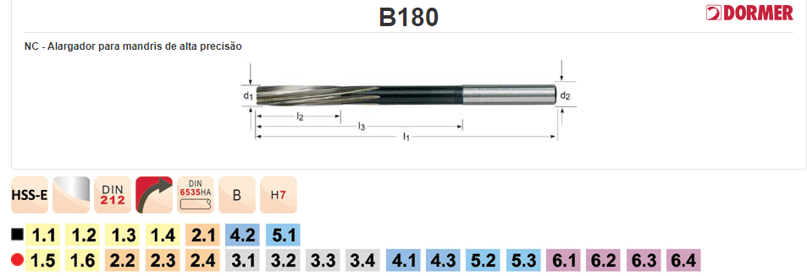
Alargadores H7 Aço Rápido (HSS) DORMER B180
DIÂMETROS (mm) | Código | COMPRIMENTO l2 (mm) | COMPRIMENTO l1 (mm) | DIÂMETRO d2 (mm)
3 | B1803.0 | 15 | 61 | 3
4 | B1804.0 | 19 | 75 | 4
6 | B1806.0 | 26 | 93 | 6
8 | B1808.0 | 33 | 117 | 6
10 | B18010.0 | 38 | 133 | 6
12 | B18012.0 | 44 | 151 | 8
14 | B18014.0 | 47 | 160 | 8
16 | B18016.0 | 52 | 170 | 8
20 | B18020.0 | 60 | 195 | 8

Cabeçote Faceador
Cabelote Faceador Ø50 mm Ferramenta de insertos intercambiáveis de Metal Duro
Suporte |  | Número de Dentes (Z) | Insertos Compatíveis |  | Materiais Usináveis
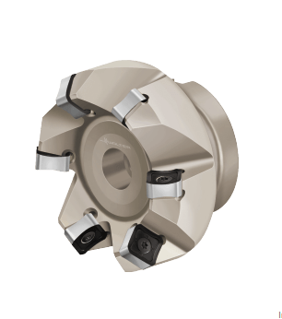 | F4033.B22.050.Z04.06 | 4 |  | SNMX1205ANN-F27 WKP35S | P++

 | M5009-050-B22-04-06-AP (nova versão) |  |  | Catálogo | K++

 | Catálogo |  |  | SNMX1205ANN-F27 WKP3 | N++

 |  |  |  | Catálogo

Alumínio
MATERIAIS METÁLICOS

ALUMÍNIO 5052
BARRAS REDONDAS |  |  |  | CHAPAS
DIÂMETROS (") | DIMENSÃO (Ø) | COMPRIMENTOS (mm) | IMAGEM | ESPESSURAS (mm) | DIMENSÃO (CxLxE) | COMPRIMENTO (mm) | IMAGEM
1/2" | 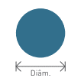 | 1000 |  | 1mm |  | 1000
3/4" |  | 1000 |  | 2mm |  | 1000
1" |  | 1000 |  | 4mm |  | 1000
1.1/2" |  | 1000 |  | 6mm |  | 1000
1.1/8" |  | 1000 |  | 8mm |  | 1000
2" |  | 1000 |  | 10mm |  | 1000
2.1/2" |  | 1000
3" |  | 1000 |  | BARRAS CHATAS
4" |  | 1000 |  | ESPESSURA (") | LARGURA (") | DIMENSÃO (L x E) | IMAGEM
 |  |  |  | 1/2" | 1" | 
BARRAS QUADRADAS |  |  |  | 1/2" | 1.1/2"
LADO ('') | DIMENSÃO (L) | COMPRIMENTOS (mm) | IMAGEM | 1/2" | 2"
1" |  | 1000 |  | 1/2" | 3"
1.1/4" |  | 1000 |  | 1" | 2"
1 1/2" |  | 1000 |  | 1" | 3"
1.3/4" |  | 1000 |  | 1" | 4"
2 1/2" |  | 1000 |  | *AS BARRAS TÊM 1 METRO DE COMPRIMENTO
5" |  | 1000

BARRAS SEXTAVADAS
LADO ('') | DIMENSÃO | COMPRIMENTOS (mm) | IMAGEM
1/2" |  | 1000
5/8" |  | 1000
3/4" |  | 1000
7/8" |  | 1000
1" |  | 1000

Latão
MATERIAIS METÁLICOS

LATÃO NAVAL (NVAL BRASS)
BARRAS REDONDAS |  |  |  | BARRAS SEXTAVADAS
DIÂMETROS (") | DIMENSÃO (Ø) | COMPRIMENTO (mm) | IMAGEM | LADO(") | DIMENSÃO (L) | COMPRIMENTO (mm) | IMAGEM
3/8" |  | 1000 | 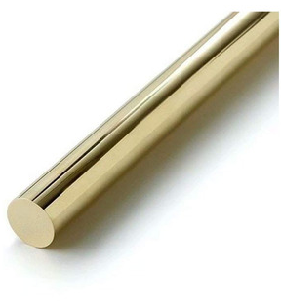 | 1/2" |  | 1000
1/2" |  | 1000 |  | 5/8" |  | 1000
5/8" |  | 1000 |  | 3/4" |  | 1000
3/4" |  | 1000 |  | 7/8" |  | 1000
7/8" |  | 1000 |  | 1" |  | 1000
1" |  | 1000
1 1/2" |  | 1000 |  | BARRAS QUADRADAS
2" |  | 1000 |  | LADO(") | DIMENSÃO (L) | COMPRIMENTO (mm) | IMAGEM
2.1/2" |  | 1000 |  | 1" |  | 1000
2.1/8" |  | 1000 |  | 1.1/4" |  | 1000
3" |  | 1000 |  | 1.1/2" |  | 1000
4" |  | 1000 |  | 2" |  | 1000
 |  |  |  | 2.1/2" |  | 1000

